FIGURA 1
 | 10-49 | 50-99 | 100-249 | 250 e più | 10 e più
Attività manifatturiere | 5.63% | 7.91% | 12.70% | 28.84% | 6.63% | Tabella 1 - Imprese che usano almeno una delle tecnologie di IA considerate
Costruzioni | 4.91% | 9.39% | 9.99% | 13.47% | 5.24% | (quota %, 2021)
Servizi non finanziari | 5.26% | 10.53% | 10.04% | 21.05% | 6.01%
Totale (senza servizi finanziari) | 5.35% | 9.36% | 11.26% | 24.33% | 6.17%

 |  |  |  |  |  | Fonte: elaborazioni Piccola Industria su dati Istat

FIGURA 2
Classe di addetti: 10 e più

Attività economica (ATECO 2007) |  | Totale attività economiche (c-n, inclusa la 951, escluso k) |  | FIGURA 2 - Imprese con un livello base di digitalizzazione
Tempo |  | 2021 | 2022 | (quote %, totale attività economiche esclusi i servizi finanziari)
Imprese con un livello base di digitalizzazione | Italia | 61% | 70%
 | Nord-ovest | 65% | 74%
 | Piemonte | 62% | 75%
 | Valle d'Aosta | 60% | 62%

 |  |  |  | Fonte: elaborazioni Piccola Industria su dati Istat

FIGURA 3
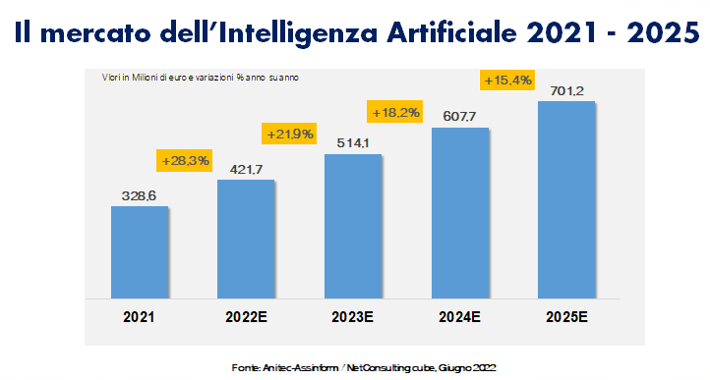

 | Mln euro | variazione % sul 2021
2021 | 328.6 | 0
2022E | 421.7 | 28.3%
2023E | 514.1 | 21.9%
2024E | 607.7 | 18.2%
2025E | 701.2 | 15.4%

FIGURA 4
 |  | 2021 | 2022
 | Piemonte | 4.7% | 1.1%

 | Valle d'Aosta | 4.1% | 1.2%

FIGURA 4 - Andamento mercato digitale in Italia, Piemonte e Valle d'Aosta
(%)
 | Piemonte |  | Valle d'Aosta
2021 | 4.7% |  | 4.1%
2022 | 1.1% |  | 1.2%

Fonte: NetConsultingCube per Anitec-Assinform

FIGURA 5
Figura 5 - Mercato IA in Piemonte
(milioni di euro, i valori 2023 e 2024 sono stime) | Figura 5 - Mercato IA in Piemonte
 | (milioni di euro, i valori 2023 e 2024 sono stime)

+28,9%
 | 2022 | 43.6
 | 2023E | 56.5 | 29.6%
 | 2024E | 72.9 | 28.9%

+29,6%

Fonte: Anitec-Assinform

